상품제안서
N트래블 GaN 30W PD3.0 고속충전 케이블 세트 | 상품코드: S41197

 |  |  |  |  |  |  | 02-713-8555 | www.synergygift.co.kr
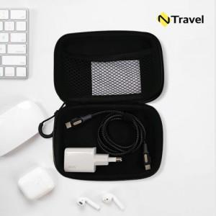

【상세/제작정보】 | <p>​</p>

【인쇄/포장옵션】 | [충전기] 레이저, [충전기] 풀칼라, [파우치] 실크, [파우치] 풀칼라 / 포장지포장

【공급단가】 | 수량 | 20~ | 100~ | 300~ | 500~ | 1,000~
*VAT별도 | 단가 | 16,400원 | 14,900원 | 14,300원 | 14,000원 | 13,800원

【상품 URL】 | https://www.synergygift.co.kr:443/src/goods_detail.php?gdno=41197

